关系图
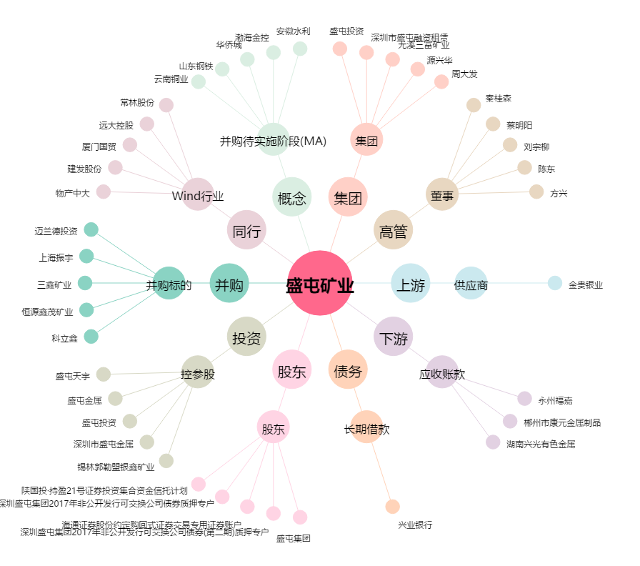
盛屯矿业[600711.SH] - 关系概览图

